Gráfico
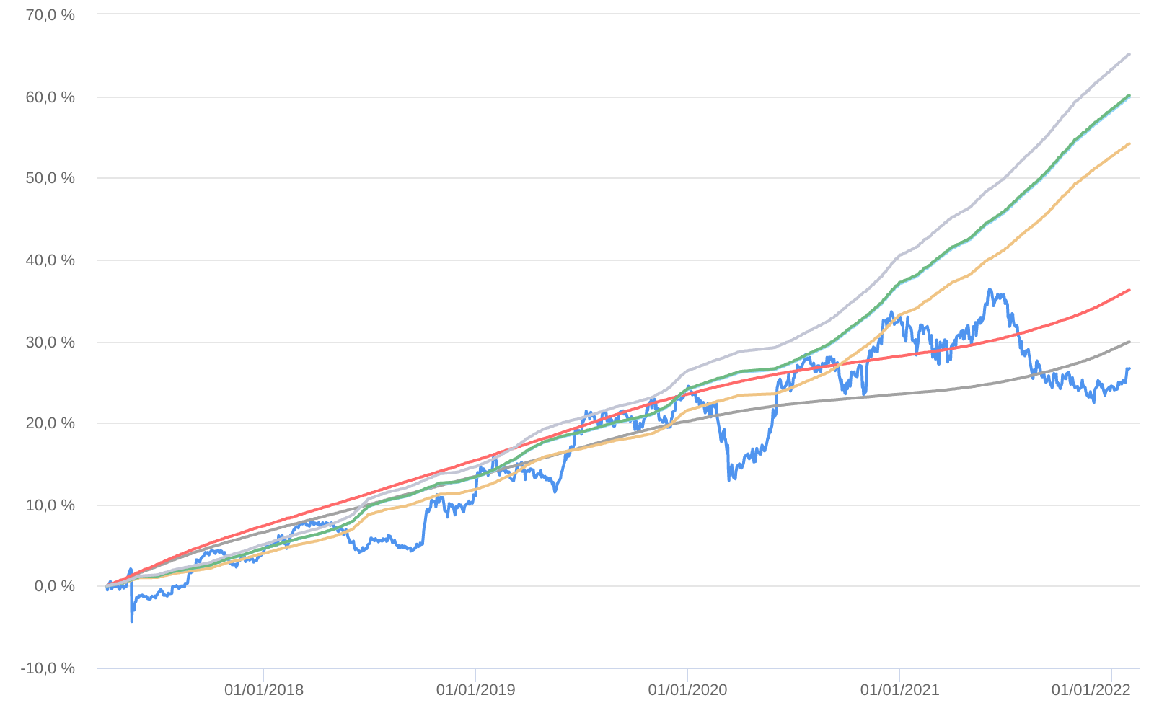
Retorno acumulado - 06/04/2017 até 31/01/2022 (diária)
 | Ativo | Retorno | Retorno YTD*
 | NOVUS MACRO FIC MULTIMERCADO | 26.63 % | 1.72 %
 | CDI | 29.88 % | 0.73 %
 | CDI +1,00% | 36.23 % | 0.82 %
 | Índice INPC +4,00% | 54.16 % | 1.00 %
 | Índice INPC +4,79% | 59.86 % | 1.06 %
 | Índice INPC +4,82% | 60.08 % | 1.07 %
 | Índice INPC +5,500% | 65.12 % | 1.12 %

